INVULLIJST ZAAG EN AFPLAKWERK
CONTACTGEGEVENS: |  |  |  |  |  | VOORWAARDEN |  |  |  |  |  |  |  |  |  |  |  |  |  |  |  | Voorwaarden: Offertes en/of Bestellingen kunnen enkel verwerkt worden na ontvangst van het ingevuld .xls bestand. De prijs voor het zagen, afplakken en/of boren kan je terugvinden op het tabblad TOTAAL OFFERTE. Eveneens kan je het totaal aantal lopende meter afplakband terugvinden, samen met een raming van het totaal aantal m² plaatmateriaal. Op verzoek kunnen wij u een exacte optimalisatie van het benodigde plaatmateriaal bezorgen.
Naam: |  |  | Tel/Gsm: |  |  |  |  |  |  |  |  |  | MENU |  |  |  |  |  | !! noodzakelijke info voor prijsberekening !!
Straat: |  |  | Btw-nr:
Gemeente: |  |  | Email: |  |  | Optimalisatiekost: |  |  |  |  | € 12 |  |  | VERSIE 2020/08 | DOWNLOAD STEEDS HET MEEST RECENTSTE INVULFORMULIER VAN ONZE WEBSITE
PLAATMATERIAAL + DIKTE (1) | AFGEWERKTE MATEN (2) |  |  | AANTAL | REFERENTIE (3) | KANTGEGEVENS (4) |  |  |  |  |  | L/B | SCHARNIER | GROEF | RIJBORINGEN |  |  | REFERENTIE VRB | INFO MBT PLAAT |  | TYPE AFPLAKBAND
 | Dikte | Lengte (mm) | Breedte (mm) |  |  | L1 | L2 | B1 | B2 | Type kantenband |  |  |  | type | gatafstand (mm) | A = vrije afstand boven (mm) | B =vrije afstand beneden (mm) |  | Type plaat | Speciaal materiaal?
$INFO2$ |  | $XREADY$ | $YREADY$ | $ORDERQUANTITY$ |  | $X1EDGECODE$ | $X2EDGECODE$ | $Y1EDGECODE$ | $Y2EDGECODE$ |  |  |  |  |  |  |  |  | $INFO1$ |  |  |  | 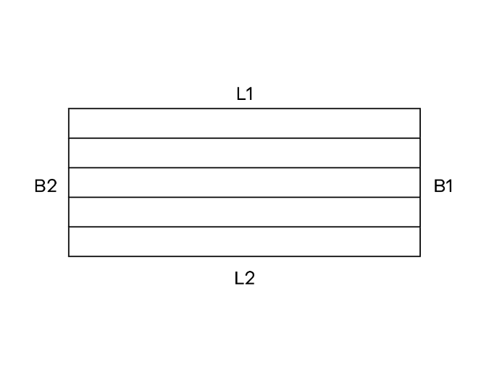 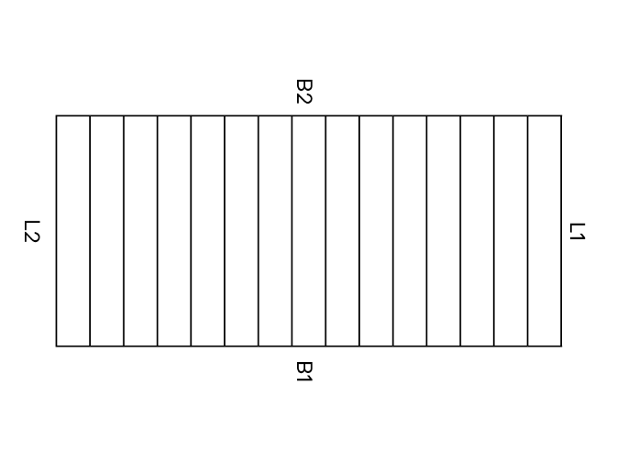 Dank voor uw interesse in onze zaag-en afplakservice! Hierbij alvast meer uitleg en tips om uw offerteaanvraag en/of bestelling zo vlot mogelijk te laten verlopen: Als je met je cursor blijft stilstaan op de titelvelden (zie rode driehoeken in sommige velden) kan je meer informatie vinden om het formulier correct in te vullen. Hierna alvast een samenvatting van de belangrijkste informatie. (zie ook VOORBEELD op tabblad 2) Plaatmateriaal: Gelieve hier telkens soort plaatmateriaal te vermelden + DIKTE. Zie voorbeeld bij veld 'plaatmateriaal'. (2) Afgewerkte maten: = afmetingen van het te produceren maatwerkstuk Indien de stukken worden afgeplakt, zijn de afmetingen inclusief kantenband. Effen kleur: Lengte = langste afmeting van het stuk Breedte = kortste afmeting van het stuk Houtdecor: Lengte = evenwijdig met de houttekening Breedte = dwars op de richting van de houttekening Beperkingen bij maatvoering: Maximum afmeting bij laminaat: 3011 x 1261 mm / Maximum afmeting bij melamine: 2761 x 2031 mm Minimumlengte dat kan afgeplakt worden = 80 mm. PLaten tussen 14 mm en 40 mm kunnen afgeplakt worden. (3) Referenties: Indien u hier een referentie vermeldt (max. 10 karakters), wordt deze overgenomen op het etiket dat op het maatwerkstuk wordt aangebracht. Dit is louter informatief en kan het u gemakkelijker maken bij de montage. (4) Afplakgegevens : Bij het afplakken wordt er altijd gewerkt met PU-lijm (=extra waterbestendig én kleine lijmnaad). Kantenband aan te duiden met A,B,C,D,E,…. (zelfde kleur maar andere breedte is ook ander type afplakband!) Afhankelijk van het decor, keuze uit: melamine, ABS 1 of 2 mm, Strafifié/laminaat, Fineer 0.6 – 1 – 2 mm. Bij combinatie van 2 verschillende kanttypes (decor, dikte en/of breedte) wordt een toeslag van 20% gerekend. Alle banden Abs 1mm uit de basis Unilin-Evola-collectie en van het kleur 025 cst en 025 P worden per lopende meter aangerekend, ander diktes kleuren en materialen zullen steeds per rol/vel verkocht worden, de r
 |  |  |  |  |  |  |  |  |  | A = |  |  |  |  |  |  |  | /
 |  |  |  |  |  |  |  |  |  | B = |  |  |  |  |  |  |  | /
 |  |  |  |  |  |  |  |  |  | C = |  |  |  |  |  |  |  | /
 |  |  |  |  |  |  |  |  |  | D = |  |  |  |  |  |  |  | /
 |  |  |  |  |  |  |  |  |  | E = |  |  |  |  |  |  |  | /
 |  |  |  |  |  |  |  |  |  | F = |  |  |  |  |  |  |  | /
 |  |  |  |  |  |  |  |  |  | G = |  |  |  |  |  |  |  | /
 |  |  |  |  |  |  |  |  |  |  |  |  |  |  |  |  |  | /
 |  |  |  |  |  |  |  |  |  |  |  |  |  |  |  |  |  | /
 |  |  |  |  |  |  |  |  |  |  |  |  |  |  |  |  |  | /
 |  |  |  |  |  |  |  |  |  |  |  |  |  |  |  |  |  | /
 |  |  |  |  |  |  |  |  |  |  |  |  |  |  |  |  |  | /
 |  |  |  |  |  |  |  |  |  |  |  |  |  |  |  |  |  | /
 |  |  |  |  |  |  |  |  |  |  |  |  |  |  |  |  |  | /
 |  |  |  |  |  |  |  |  |  |  |  |  |  |  |  |  |  | /
 |  |  |  |  |  |  |  |  |  |  |  |  |  |  |  |  |  | /
 |  |  |  |  |  |  |  |  |  |  |  |  |  |  |  |  |  | /
 |  |  |  |  |  |  |  |  |  |  |  |  |  |  |  |  |  | /
 |  |  |  |  |  |  |  |  |  |  |  |  |  |  |  |  |  | /
 |  |  |  |  |  |  |  |  |  |  |  |  |  |  |  |  |  | /
 |  |  |  |  |  |  |  |  |  |  |  |  |  |  |  |  |  | /
 |  |  |  |  |  |  |  |  |  |  |  |  |  |  |  |  |  | /
 |  |  |  |  |  |  |  |  |  |  |  |  |  |  |  |  |  | /
 |  |  |  |  |  |  |  |  |  |  |  |  |  |  |  |  |  | /
 |  |  |  |  |  |  |  |  |  |  |  |  |  |  |  |  |  | /
 |  |  |  |  |  |  |  |  |  |  |  |  |  |  |  |  |  | /
 |  |  |  |  |  |  |  |  |  |  |  |  |  |  |  |  |  | /
 |  |  |  |  |  |  |  |  |  |  |  |  |  |  |  |  |  | /
 |  |  |  |  |  |  |  |  |  |  |  |  |  |  |  |  |  | /
 |  |  |  |  |  |  |  |  |  |  |  |  |  |  |  |  |  | /
 |  |  |  |  |  |  |  |  |  |  |  |  |  |  |  |  |  | /
 |  |  |  |  |  |  |  |  |  |  |  |  |  |  |  |  |  | /
 |  |  |  |  |  |  |  |  |  |  |  |  |  |  |  |  |  | /
 |  |  |  |  |  |  |  |  |  |  |  |  |  |  |  |  |  | /
 |  |  |  |  |  |  |  |  |  |  |  |  |  |  |  |  |  | /
 |  |  |  |  |  |  |  |  |  |  |  |  |  |  |  |  |  | /
 |  |  |  |  |  |  |  |  |  |  |  |  |  |  |  |  |  | /
 |  |  |  |  |  |  |  |  |  |  |  |  |  |  |  |  |  | /
 |  |  |  |  |  |  |  |  |  |  |  |  |  |  |  |  |  | /
 |  |  |  |  |  |  |  |  |  |  |  |  |  |  |  |  |  | /
 |  |  |  |  |  |  |  |  |  |  |  |  |  |  |  |  |  | /
 |  |  |  |  |  |  |  |  |  |  |  |  |  |  |  |  |  | /
 |  |  |  |  |  |  |  |  |  |  |  |  |  |  |  |  |  | /
 |  |  |  |  |  |  |  |  |  |  |  |  |  |  |  |  |  | /
 |  |  |  |  |  |  |  |  |  |  |  |  |  |  |  |  |  | /
 |  |  |  |  |  |  |  |  |  |  |  |  |  |  |  |  |  | /
 |  |  |  |  |  |  |  |  |  |  |  |  |  |  |  |  |  | /
 |  |  |  |  |  |  |  |  |  |  |  |  |  |  |  |  |  | /
 |  |  |  |  |  |  |  |  |  |  |  |  |  |  |  |  |  | /
 |  |  |  |  |  |  |  |  |  |  |  |  |  |  |  |  |  | /
 |  |  |  |  |  |  |  |  |  |  |  |  |  |  |  |  |  | /
 |  |  |  |  |  |  |  |  |  |  |  |  |  |  |  |  |  | /
 |  |  |  |  |  |  |  |  |  |  |  |  |  |  |  |  |  | /
 |  |  |  |  |  |  |  |  |  |  |  |  |  |  |  |  |  | /
 |  |  |  |  |  |  |  |  |  |  |  |  |  |  |  |  |  | /
 |  |  |  |  |  |  |  |  |  |  |  |  |  |  |  |  |  | /
 |  |  |  |  |  |  |  |  |  |  |  |  |  |  |  |  |  | /
 |  |  |  |  |  |  |  |  |  |  |  |  |  |  |  |  |  | /
 |  |  |  |  |  |  |  |  |  |  |  |  |  |  |  |  |  | /
 |  |  |  |  |  |  |  |  |  |  |  |  |  |  |  |  |  | /
 |  |  |  |  |  |  |  |  |  |  |  |  |  |  |  |  |  | /
 |  |  |  |  |  |  |  |  |  |  |  |  |  |  |  |  |  | /
 |  |  |  |  |  |  |  |  |  |  |  |  |  |  |  |  |  | /
 |  |  |  |  |  |  |  |  |  |  |  |  |  |  |  |  |  | /
 |  |  |  |  |  |  |  |  |  |  |  |  |  |  |  |  |  | /
 |  |  |  |  |  |  |  |  |  |  |  |  |  |  |  |  |  | /
 |  |  |  |  |  |  |  |  |  |  |  |  |  |  |  |  |  | /
 |  |  |  |  |  |  |  |  |  |  |  |  |  |  |  |  |  | /
 |  |  |  |  |  |  |  |  |  |  |  |  |  |  |  |  |  | /
 |  |  |  |  |  |  |  |  |  |  |  |  |  |  |  |  |  | /
 |  |  |  |  |  |  |  |  |  |  |  |  |  |  |  |  |  | /
 |  |  |  |  |  |  |  |  |  |  |  |  |  |  |  |  |  | /
 |  |  |  |  |  |  |  |  |  |  |  |  |  |  |  |  |  | /
 |  |  |  |  |  |  |  |  |  |  |  |  |  |  |  |  |  | /
 |  |  |  |  |  |  |  |  |  |  |  |  |  |  |  |  |  | /
 |  |  |  |  |  |  |  |  |  |  |  |  |  |  |  |  |  | /
 |  |  |  |  |  |  |  |  |  |  |  |  |  |  |  |  |  | /
 |  |  |  |  |  |  |  |  |  |  |  |  |  |  |  |  |  | /
 |  |  |  |  |  |  |  |  |  |  |  |  |  |  |  |  |  | /
 |  |  |  |  |  |  |  |  |  |  |  |  |  |  |  |  |  | /
 |  |  |  |  |  |  |  |  |  |  |  |  |  |  |  |  |  | /
 |  |  |  |  |  |  |  |  |  |  |  |  |  |  |  |  |  | /
 |  |  |  |  |  |  |  |  |  |  |  |  |  |  |  |  |  | /
 |  |  |  |  |  |  |  |  |  |  |  |  |  |  |  |  |  | /
 |  |  |  |  |  |  |  |  |  |  |  |  |  |  |  |  |  | /
 |  |  |  |  |  |  |  |  |  |  |  |  |  |  |  |  |  | /
 |  |  |  |  |  |  |  |  |  |  |  |  |  |  |  |  |  | /
 |  |  |  |  |  |  |  |  |  |  |  |  |  |  |  |  |  | /
 |  |  |  |  |  |  |  |  |  |  |  |  |  |  |  |  |  | /
 |  |  |  |  |  |  |  |  |  |  |  |  |  |  |  |  |  | /
 |  |  |  |  |  |  |  |  |  |  |  |  |  |  |  |  |  | /
 |  |  |  |  |  |  |  |  |  |  |  |  |  |  |  |  |  | /
 |  |  |  |  |  |  |  |  |  |  |  |  |  |  |  |  |  | /
 |  |  |  |  |  |  |  |  |  |  |  |  |  |  |  |  |  | /
 |  |  |  |  |  |  |  |  |  |  |  |  |  |  |  |  |  | /
 |  |  |  |  |  |  |  |  |  |  |  |  |  |  |  |  |  | /
 |  |  |  |  |  |  |  |  |  |  |  |  |  |  |  |  |  | /
 |  |  |  |  |  |  |  |  |  |  |  |  |  |  |  |  |  | /
 |  |  |  |  |  |  |  |  |  |  |  |  |  |  |  |  |  | /
 |  |  |  |  |  |  |  |  |  |  |  |  |  |  |  |  |  | /
 |  |  |  |  |  |  |  |  |  |  |  |  |  |  |  |  |  | /
 |  |  |  |  |  |  |  |  |  |  |  |  |  |  |  |  |  | /
 |  |  |  |  |  |  |  |  |  |  |  |  |  |  |  |  |  | /
 |  |  |  |  |  |  |  |  |  |  |  |  |  |  |  |  |  | /
 |  |  |  |  |  |  |  |  |  |  |  |  |  |  |  |  |  | /
 |  |  |  |  |  |  |  |  |  |  |  |  |  |  |  |  |  | /
 |  |  |  |  |  |  |  |  |  |  |  |  |  |  |  |  |  | /
 |  |  |  |  |  |  |  |  |  |  |  |  |  |  |  |  |  | /
 |  |  |  |  |  |  |  |  |  |  |  |  |  |  |  |  |  | /
 |  |  |  |  |  |  |  |  |  |  |  |  |  |  |  |  |  | /
 |  |  |  |  |  |  |  |  |  |  |  |  |  |  |  |  |  | /
 |  |  |  |  |  |  |  |  |  |  |  |  |  |  |  |  |  | /
 |  |  |  |  |  |  |  |  |  |  |  |  |  |  |  |  |  | /
 |  |  |  |  |  |  |  |  |  |  |  |  |  |  |  |  |  | /
 |  |  |  |  |  |  |  |  |  |  |  |  |  |  |  |  |  | /
 |  |  |  |  |  |  |  |  |  |  |  |  |  |  |  |  |  | /
 |  |  |  |  |  |  |  |  |  |  |  |  |  |  |  |  |  | /
 |  |  |  |  |  |  |  |  |  |  |  |  |  |  |  |  |  | /
 |  |  |  |  |  |  |  |  |  |  |  |  |  |  |  |  |  | /
 |  |  |  |  |  |  |  |  |  |  |  |  |  |  |  |  |  | /
 |  |  |  |  |  |  |  |  |  |  |  |  |  |  |  |  |  | /
 |  |  |  |  |  |  |  |  |  |  |  |  |  |  |  |  |  | /
 |  |  |  |  |  |  |  |  |  |  |  |  |  |  |  |  |  | /
 |  |  |  |  |  |  |  |  |  |  |  |  |  |  |  |  |  | /
 |  |  |  |  |  |  |  |  |  |  |  |  |  |  |  |  |  | /
 |  |  |  |  |  |  |  |  |  |  |  |  |  |  |  |  |  | /
 |  |  |  |  |  |  |  |  |  |  |  |  |  |  |  |  |  | /
 |  |  |  |  |  |  |  |  |  |  |  |  |  |  |  |  |  | /
 |  |  |  |  |  |  |  |  |  |  |  |  |  |  |  |  |  | /
 |  |  |  |  |  |  |  |  |  |  |  |  |  |  |  |  |  | /
 |  |  |  |  |  |  |  |  |  |  |  |  |  |  |  |  |  | /
 |  |  |  |  |  |  |  |  |  |  |  |  |  |  |  |  |  | /
 |  |  |  |  |  |  |  |  |  |  |  |  |  |  |  |  |  | /
 |  |  |  |  |  |  |  |  |  |  |  |  |  |  |  |  |  | /
 |  |  |  |  |  |  |  |  |  |  |  |  |  |  |  |  |  | /
 |  |  |  |  |  |  |  |  |  |  |  |  |  |  |  |  |  | /
 |  |  |  |  |  |  |  |  |  |  |  |  |  |  |  |  |  | /
 |  |  |  |  |  |  |  |  |  |  |  |  |  |  |  |  |  | /
 |  |  |  |  |  |  |  |  |  |  |  |  |  |  |  |  |  | /
 |  |  |  |  |  |  |  |  |  |  |  |  |  |  |  |  |  | /
 |  |  |  |  |  |  |  |  |  |  |  |  |  |  |  |  |  | /
 |  |  |  |  |  |  |  |  |  |  |  |  |  |  |  |  |  | /
 |  |  |  |  |  |  |  |  |  |  |  |  |  |  |  |  |  | /
 |  |  |  |  |  |  |  |  |  |  |  |  |  |  |  |  |  | /
 |  |  |  |  |  |  |  |  |  |  |  |  |  |  |  |  |  | /
 |  |  |  |  |  |  |  |  |  |  |  |  |  |  |  |  |  | /
 |  |  |  |  |  |  |  |  |  |  |  |  |  |  |  |  |  | /
 |  |  |  |  |  |  |  |  |  |  |  |  |  |  |  |  |  | /
 |  |  |  |  |  |  |  |  |  |  |  |  |  |  |  |  |  | /
 |  |  |  |  |  |  |  |  |  |  |  |  |  |  |  |  |  | /
 |  |  |  |  |  |  |  |  |  |  |  |  |  |  |  |  |  | /
 |  |  |  |  |  |  |  |  |  |  |  |  |  |  |  |  |  | /
 |  |  |  |  |  |  |  |  |  |  |  |  |  |  |  |  |  | /
 |  |  |  |  |  |  |  |  |  |  |  |  |  |  |  |  |  | /
 |  |  |  |  |  |  |  |  |  |  |  |  |  |  |  |  |  | /
 |  |  |  |  |  |  |  |  |  |  |  |  |  |  |  |  |  | /
 |  |  |  |  |  |  |  |  |  |  |  |  |  |  |  |  |  | /
 |  |  |  |  |  |  |  |  |  |  |  |  |  |  |  |  |  | /
 |  |  |  |  |  |  |  |  |  |  |  |  |  |  |  |  |  | /
 |  |  |  |  |  |  |  |  |  |  |  |  |  |  |  |  |  | /
 |  |  |  |  |  |  |  |  |  |  |  |  |  |  |  |  |  | /
 |  |  |  |  |  |  |  |  |  |  |  |  |  |  |  |  |  | /
 |  |  |  |  |  |  |  |  |  |  |  |  |  |  |  |  |  | /
 |  |  |  |  |  |  |  |  |  |  |  |  |  |  |  |  |  | /
 |  |  |  |  |  |  |  |  |  |  |  |  |  |  |  |  |  | /
 |  |  |  |  |  |  |  |  |  |  |  |  |  |  |  |  |  | /
 |  |  |  |  |  |  |  |  |  |  |  |  |  |  |  |  |  | /
 |  |  |  |  |  |  |  |  |  |  |  |  |  |  |  |  |  | /
 |  |  |  |  |  |  |  |  |  |  |  |  |  |  |  |  |  | /
 |  |  |  |  |  |  |  |  |  |  |  |  |  |  |  |  |  | /
 |  |  |  |  |  |  |  |  |  |  |  |  |  |  |  |  |  | /
 |  |  |  |  |  |  |  |  |  |  |  |  |  |  |  |  |  | /
 |  |  |  |  |  |  |  |  |  |  |  |  |  |  |  |  |  | /
 |  |  |  |  |  |  |  |  |  |  |  |  |  |  |  |  |  | /
 |  |  |  |  |  |  |  |  |  |  |  |  |  |  |  |  |  | /
 |  |  |  |  |  |  |  |  |  |  |  |  |  |  |  |  |  | /
 |  |  |  |  |  |  |  |  |  |  |  |  |  |  |  |  |  | /
 |  |  |  |  |  |  |  |  |  |  |  |  |  |  |  |  |  | /
 |  |  |  |  |  |  |  |  |  |  |  |  |  |  |  |  |  | /
 |  |  |  |  |  |  |  |  |  |  |  |  |  |  |  |  |  | /
 |  |  |  |  |  |  |  |  |  |  |  |  |  |  |  |  |  | /
 |  |  |  |  |  |  |  |  |  |  |  |  |  |  |  |  |  | /
 |  |  |  |  |  |  |  |  |  |  |  |  |  |  |  |  |  | /
 |  |  |  |  |  |  |  |  |  |  |  |  |  |  |  |  |  | /
 |  |  |  |  |  |  |  |  |  |  |  |  |  |  |  |  |  | /
 |  |  |  |  |  |  |  |  |  |  |  |  |  |  |  |  |  | /
 |  |  |  |  |  |  |  |  |  |  |  |  |  |  |  |  |  | /
 |  |  |  |  |  |  |  |  |  |  |  |  |  |  |  |  |  | /
 |  |  |  |  |  |  |  |  |  |  |  |  |  |  |  |  |  | /
 |  |  |  |  |  |  |  |  |  |  |  |  |  |  |  |  |  | /
 |  |  |  |  |  |  |  |  |  |  |  |  |  |  |  |  |  | /
 |  |  |  |  |  |  |  |  |  |  |  |  |  |  |  |  |  | /
 |  |  |  |  |  |  |  |  |  |  |  |  |  |  |  |  |  | /
 |  |  |  |  |  |  |  |  |  |  |  |  |  |  |  |  |  | /
 |  |  |  |  |  |  |  |  |  |  |  |  |  |  |  |  |  | /
 |  |  |  |  |  |  |  |  |  |  |  |  |  |  |  |  |  | /
 |  |  |  |  |  |  |  |  |  |  |  |  |  |  |  |  |  | /
 |  |  |  |  |  |  |  |  |  |  |  |  |  |  |  |  |  | /
 |  |  |  |  |  |  |  |  |  |  |  |  |  |  |  |  |  | /
 |  |  |  |  |  |  |  |  |  |  |  |  |  |  |  |  |  | /
 |  |  |  |  |  |  |  |  |  |  |  |  |  |  |  |  |  | /
 |  |  |  |  |  |  |  |  |  |  |  |  |  |  |  |  |  | /
 |  |  |  |  |  |  |  |  |  |  |  |  |  |  |  |  |  | /
 |  |  |  |  |  |  |  |  |  |  |  |  |  |  |  |  |  | /
 |  |  |  |  |  |  |  |  |  |  |  |  |  |  |  |  |  | /
 |  |  |  |  |  |  |  |  |  |  |  |  |  |  |  |  |  | /
 |  |  |  |  |  |  |  |  |  |  |  |  |  |  |  |  |  | /
 |  |  |  |  |  |  |  |  |  |  |  |  |  |  |  |  |  | /
 |  |  |  |  |  |  |  |  |  |  |  |  |  |  |  |  |  | /
 |  |  |  |  |  |  |  |  |  |  |  |  |  |  |  |  |  | /
 |  |  |  |  |  |  |  |  |  |  |  |  |  |  |  |  |  | /
 |  |  |  |  |  |  |  |  |  |  |  |  |  |  |  |  |  | /
 |  |  |  |  |  |  |  |  |  |  |  |  |  |  |  |  |  | /
 |  |  |  |  |  |  |  |  |  |  |  |  |  |  |  |  |  | /
 |  |  |  |  |  |  |  |  |  |  |  |  |  |  |  |  |  | /
 |  |  |  |  |  |  |  |  |  |  |  |  |  |  |  |  |  | /
 |  |  |  |  |  |  |  |  |  |  |  |  |  |  |  |  |  | /
 |  |  |  |  |  |  |  |  |  |  |  |  |  |  |  |  |  | /
 |  |  |  |  |  |  |  |  |  |  |  |  |  |  |  |  |  | /
 |  |  |  |  |  |  |  |  |  |  |  |  |  |  |  |  |  | /
 |  |  |  |  |  |  |  |  |  |  |  |  |  |  |  |  |  | /
 |  |  |  |  |  |  |  |  |  |  |  |  |  |  |  |  |  | /
 |  |  |  |  |  |  |  |  |  |  |  |  |  |  |  |  |  | /
 |  |  |  |  |  |  |  |  |  |  |  |  |  |  |  |  |  | /
 |  |  |  |  |  |  |  |  |  |  |  |  |  |  |  |  |  | /
 |  |  |  |  |  |  |  |  |  |  |  |  |  |  |  |  |  | /
 |  |  |  |  |  |  |  |  |  |  |  |  |  |  |  |  |  | /
 |  |  |  |  |  |  |  |  |  |  |  |  |  |  |  |  |  | /
 |  |  |  |  |  |  |  |  |  |  |  |  |  |  |  |  |  | /
 |  |  |  |  |  |  |  |  |  |  |  |  |  |  |  |  |  | /
 |  |  |  |  |  |  |  |  |  |  |  |  |  |  |  |  |  | /
 |  |  |  |  |  |  |  |  |  |  |  |  |  |  |  |  |  | /
 |  |  |  |  |  |  |  |  |  |  |  |  |  |  |  |  |  | /
 |  |  |  |  |  |  |  |  |  |  |  |  |  |  |  |  |  | /
 |  |  |  |  |  |  |  |  |  |  |  |  |  |  |  |  |  | /
 |  |  |  |  |  |  |  |  |  |  |  |  |  |  |  |  |  | /
 |  |  |  |  |  |  |  |  |  |  |  |  |  |  |  |  |  | /
 |  |  |  |  |  |  |  |  |  |  |  |  |  |  |  |  |  | /
 |  |  |  |  |  |  |  |  |  |  |  |  |  |  |  |  |  | /
 |  |  |  |  |  |  |  |  |  |  |  |  |  |  |  |  |  | /
 |  |  |  |  |  |  |  |  |  |  |  |  |  |  |  |  |  | /
 |  |  |  |  |  |  |  |  |  |  |  |  |  |  |  |  |  | /
 |  |  |  |  |  |  |  |  |  |  |  |  |  |  |  |  |  | /
 |  |  |  |  |  |  |  |  |  |  |  |  |  |  |  |  |  | /
 |  |  |  |  |  |  |  |  |  |  |  |  |  |  |  |  |  | /
 |  |  |  |  |  |  |  |  |  |  |  |  |  |  |  |  |  | /
 |  |  |  |  |  |  |  |  |  |  |  |  |  |  |  |  |  | /
 |  |  |  |  |  |  |  |  |  |  |  |  |  |  |  |  |  | /
 |  |  |  |  |  |  |  |  |  |  |  |  |  |  |  |  |  | /
 |  |  |  |  |  |  |  |  |  |  |  |  |  |  |  |  |  | /
 |  |  |  |  |  |  |  |  |  |  |  |  |  |  |  |  |  | /
 |  |  |  |  |  |  |  |  |  |  |  |  |  |  |  |  |  | /
 |  |  |  |  |  |  |  |  |  |  |  |  |  |  |  |  |  | /
 |  |  |  |  |  |  |  |  |  |  |  |  |  |  |  |  |  | /
 |  |  |  |  |  |  |  |  |  |  |  |  |  |  |  |  |  | /
 |  |  |  |  |  |  |  |  |  |  |  |  |  |  |  |  |  | /
 |  |  |  |  |  |  |  |  |  |  |  |  |  |  |  |  |  | /
 |  |  |  |  |  |  |  |  |  |  |  |  |  |  |  |  |  | /
 |  |  |  |  |  |  |  |  |  |  |  |  |  |  |  |  |  | /
 |  |  |  |  |  |  |  |  |  |  |  |  |  |  |  |  |  | /
 |  |  |  |  |  |  |  |  |  |  |  |  |  |  |  |  |  | /
 |  |  |  |  |  |  |  |  |  |  |  |  |  |  |  |  |  | /
 |  |  |  |  |  |  |  |  |  |  |  |  |  |  |  |  |  | /
 |  |  |  |  |  |  |  |  |  |  |  |  |  |  |  |  |  | /
 |  |  |  |  |  |  |  |  |  |  |  |  |  |  |  |  |  | /
 |  |  |  |  |  |  |  |  |  |  |  |  |  |  |  |  |  | /
 |  |  |  |  |  |  |  |  |  |  |  |  |  |  |  |  |  | /
 |  |  |  |  |  |  |  |  |  |  |  |  |  |  |  |  |  | /
 |  |  |  |  |  |  |  |  |  |  |  |  |  |  |  |  |  | /
 |  |  |  |  |  |  |  |  |  |  |  |  |  |  |  |  |  | /
 |  |  |  |  |  |  |  |  |  |  |  |  |  |  |  |  |  | /
 |  |  |  |  |  |  |  |  |  |  |  |  |  |  |  |  |  | /
 |  |  |  |  |  |  |  |  |  |  |  |  |  |  |  |  |  | /
 |  |  |  |  |  |  |  |  |  |  |  |  |  |  |  |  |  | /
 |  |  |  |  |  |  |  |  |  |  |  |  |  |  |  |  |  | /
 |  |  |  |  |  |  |  |  |  |  |  |  |  |  |  |  |  | /
 |  |  |  |  |  |  |  |  |  |  |  |  |  |  |  |  |  | /
 |  |  |  |  |  |  |  |  |  |  |  |  |  |  |  |  |  | /
 |  |  |  |  |  |  |  |  |  |  |  |  |  |  |  |  |  | /
 |  |  |  |  |  |  |  |  |  |  |  |  |  |  |  |  |  | /
 |  |  |  |  |  |  |  |  |  |  |  |  |  |  |  |  |  | /
 |  |  |  |  |  |  |  |  |  |  |  |  |  |  |  |  |  | /
 |  |  |  |  |  |  |  |  |  |  |  |  |  |  |  |  |  | /
 |  |  |  |  |  |  |  |  |  |  |  |  |  |  |  |  |  | /
 |  |  |  |  |  |  |  |  |  |  |  |  |  |  |  |  |  | /
 |  |  |  |  |  |  |  |  |  |  |  |  |  |  |  |  |  | /
 |  |  |  |  |  |  |  |  |  |  |  |  |  |  |  |  |  | /
 |  |  |  |  |  |  |  |  |  |  |  |  |  |  |  |  |  | /
 |  |  |  |  |  |  |  |  |  |  |  |  |  |  |  |  |  | /
 |  |  |  |  |  |  |  |  |  |  |  |  |  |  |  |  |  | /
 |  |  |  |  |  |  |  |  |  |  |  |  |  |  |  |  |  | /
 |  |  |  |  |  |  |  |  |  |  |  |  |  |  |  |  |  | /
 |  |  |  |  |  |  |  |  |  |  |  |  |  |  |  |  |  | /
 |  |  |  |  |  |  |  |  |  |  |  |  |  |  |  |  |  | /
 |  |  |  |  |  |  |  |  |  |  |  |  |  |  |  |  |  | /
 |  |  |  |  |  |  |  |  |  |  |  |  |  |  |  |  |  | /
 |  |  |  |  |  |  |  |  |  |  |  |  |  |  |  |  |  | /
 |  |  |  |  |  |  |  |  |  |  |  |  |  |  |  |  |  | /
 |  |  |  |  |  |  |  |  |  |  |  |  |  |  |  |  |  | /
 |  |  |  |  |  |  |  |  |  |  |  |  |  |  |  |  |  | /
 |  |  |  |  |  |  |  |  |  |  |  |  |  |  |  |  |  | /
 |  |  |  |  |  |  |  |  |  |  |  |  |  |  |  |  |  | /
 |  |  |  |  |  |  |  |  |  |  |  |  |  |  |  |  |  | /
 |  |  |  |  |  |  |  |  |  |  |  |  |  |  |  |  |  | /
 |  |  |  |  |  |  |  |  |  |  |  |  |  |  |  |  |  | /
 |  |  |  |  |  |  |  |  |  |  |  |  |  |  |  |  |  | /
 |  |  |  |  |  |  |  |  |  |  |  |  |  |  |  |  |  | /
 |  |  |  |  |  |  |  |  |  |  |  |  |  |  |  |  |  | /
 |  |  |  |  |  |  |  |  |  |  |  |  |  |  |  |  |  | /
 |  |  |  |  |  |  |  |  |  |  |  |  |  |  |  |  |  | /
 |  |  |  |  |  |  |  |  |  |  |  |  |  |  |  |  |  | /
 |  |  |  |  |  |  |  |  |  |  |  |  |  |  |  |  |  | /
 |  |  |  |  |  |  |  |  |  |  |  |  |  |  |  |  |  | /
 |  |  |  |  |  |  |  |  |  |  |  |  |  |  |  |  |  | /
 |  |  |  |  |  |  |  |  |  |  |  |  |  |  |  |  |  | /
 |  |  |  |  |  |  |  |  |  |  |  |  |  |  |  |  |  | /
 |  |  |  |  |  |  |  |  |  |  |  |  |  |  |  |  |  | /
 |  |  |  |  |  |  |  |  |  |  |  |  |  |  |  |  |  | /
 |  |  |  |  |  |  |  |  |  |  |  |  |  |  |  |  |  | /
 |  |  |  |  |  |  |  |  |  |  |  |  |  |  |  |  |  | /
 |  |  |  |  |  |  |  |  |  |  |  |  |  |  |  |  |  | /
 |  |  |  |  |  |  |  |  |  |  |  |  |  |  |  |  |  | /
 |  |  |  |  |  |  |  |  |  |  |  |  |  |  |  |  |  | /
 |  |  |  |  |  |  |  |  |  |  |  |  |  |  |  |  |  | /
 |  |  |  |  |  |  |  |  |  |  |  |  |  |  |  |  |  | /
 |  |  |  |  |  |  |  |  |  |  |  |  |  |  |  |  |  | /
 |  |  |  |  |  |  |  |  |  |  |  |  |  |  |  |  |  | /
 |  |  |  |  |  |  |  |  |  |  |  |  |  |  |  |  |  | /
 |  |  |  |  |  |  |  |  |  |  |  |  |  |  |  |  |  | /
 |  |  |  |  |  |  |  |  |  |  |  |  |  |  |  |  |  | /
 |  |  |  |  |  |  |  |  |  |  |  |  |  |  |  |  |  | /
 |  |  |  |  |  |  |  |  |  |  |  |  |  |  |  |  |  | /
 |  |  |  |  |  |  |  |  |  |  |  |  |  |  |  |  |  | /
 |  |  |  |  |  |  |  |  |  |  |  |  |  |  |  |  |  | /
 |  |  |  |  |  |  |  |  |  |  |  |  |  |  |  |  |  | /
 |  |  |  |  |  |  |  |  |  |  |  |  |  |  |  |  |  | /
 |  |  |  |  |  |  |  |  |  |  |  |  |  |  |  |  |  | /
 |  |  |  |  |  |  |  |  |  |  |  |  |  |  |  |  |  | /
 |  |  |  |  |  |  |  |  |  |  |  |  |  |  |  |  |  | /
 |  |  |  |  |  |  |  |  |  |  |  |  |  |  |  |  |  | /
 |  |  |  |  |  |  |  |  |  |  |  |  |  |  |  |  |  | /
 |  |  |  |  |  |  |  |  |  |  |  |  |  |  |  |  |  | /
 |  |  |  |  |  |  |  |  |  |  |  |  |  |  |  |  |  | /
 |  |  |  |  |  |  |  |  |  |  |  |  |  |  |  |  |  | /
 |  |  |  |  |  |  |  |  |  |  |  |  |  |  |  |  |  | /
 |  |  |  |  |  |  |  |  |  |  |  |  |  |  |  |  |  | /
 |  |  |  |  |  |  |  |  |  |  |  |  |  |  |  |  |  | /
 |  |  |  |  |  |  |  |  |  |  |  |  |  |  |  |  |  | /
 |  |  |  |  |  |  |  |  |  |  |  |  |  |  |  |  |  | /
 |  |  |  |  |  |  |  |  |  |  |  |  |  |  |  |  |  | /
 |  |  |  |  |  |  |  |  |  |  |  |  |  |  |  |  |  | /
 |  |  |  |  |  |  |  |  |  |  |  |  |  |  |  |  |  | /
 |  |  |  |  |  |  |  |  |  |  |  |  |  |  |  |  |  | /
 |  |  |  |  |  |  |  |  |  |  |  |  |  |  |  |  |  | /
 |  |  |  |  |  |  |  |  |  |  |  |  |  |  |  |  |  | /
 |  |  |  |  |  |  |  |  |  |  |  |  |  |  |  |  |  | /
 |  |  |  |  |  |  |  |  |  |  |  |  |  |  |  |  |  | /
 |  |  |  |  |  |  |  |  |  |  |  |  |  |  |  |  |  | /
 |  |  |  |  |  |  |  |  |  |  |  |  |  |  |  |  |  | /
 |  |  |  |  |  |  |  |  |  |  |  |  |  |  |  |  |  | /
 |  |  |  |  |  |  |  |  |  |  |  |  |  |  |  |  |  | /
 |  |  |  |  |  |  |  |  |  |  |  |  |  |  |  |  |  | /
 |  |  |  |  |  |  |  |  |  |  |  |  |  |  |  |  |  | /
 |  |  |  |  |  |  |  |  |  |  |  |  |  |  |  |  |  | /
 |  |  |  |  |  |  |  |  |  |  |  |  |  |  |  |  |  | /
 |  |  |  |  |  |  |  |  |  |  |  |  |  |  |  |  |  | /
 |  |  |  |  |  |  |  |  |  |  |  |  |  |  |  |  |  | /
 |  |  |  |  |  |  |  |  |  |  |  |  |  |  |  |  |  | /
 |  |  |  |  |  |  |  |  |  |  |  |  |  |  |  |  |  | /
 |  |  |  |  |  |  |  |  |  |  |  |  |  |  |  |  |  | /
 |  |  |  |  |  |  |  |  |  |  |  |  |  |  |  |  |  | /
 |  |  |  |  |  |  |  |  |  |  |  |  |  |  |  |  |  | /
 |  |  |  |  |  |  |  |  |  |  |  |  |  |  |  |  |  | /
 |  |  |  |  |  |  |  |  |  |  |  |  |  |  |  |  |  | /
 |  |  |  |  |  |  |  |  |  |  |  |  |  |  |  |  |  | /
 |  |  |  |  |  |  |  |  |  |  |  |  |  |  |  |  |  | /
 |  |  |  |  |  |  |  |  |  |  |  |  |  |  |  |  |  | /
 |  |  |  |  |  |  |  |  |  |  |  |  |  |  |  |  |  | /
 |  |  |  |  |  |  |  |  |  |  |  |  |  |  |  |  |  | /
 |  |  |  |  |  |  |  |  |  |  |  |  |  |  |  |  |  | /
 |  |  |  |  |  |  |  |  |  |  |  |  |  |  |  |  |  | /
 |  |  |  |  |  |  |  |  |  |  |  |  |  |  |  |  |  | /
 |  |  |  |  |  |  |  |  |  |  |  |  |  |  |  |  |  | /
 |  |  |  |  |  |  |  |  |  |  |  |  |  |  |  |  |  | /
 |  |  |  |  |  |  |  |  |  |  |  |  |  |  |  |  |  | /
 |  |  |  |  |  |  |  |  |  |  |  |  |  |  |  |  |  | /
 |  |  |  |  |  |  |  |  |  |  |  |  |  |  |  |  |  | /
 |  |  |  |  |  |  |  |  |  |  |  |  |  |  |  |  |  | /
 |  |  |  |  |  |  |  |  |  |  |  |  |  |  |  |  |  | /
 |  |  |  |  |  |  |  |  |  |  |  |  |  |  |  |  |  | /
 |  |  |  |  |  |  |  |  |  |  |  |  |  |  |  |  |  | /
 |  |  |  |  |  |  |  |  |  |  |  |  |  |  |  |  |  | /
 |  |  |  |  |  |  |  |  |  |  |  |  |  |  |  |  |  | /
 |  |  |  |  |  |  |  |  |  |  |  |  |  |  |  |  |  | /
 |  |  |  |  |  |  |  |  |  |  |  |  |  |  |  |  |  | /
 |  |  |  |  |  |  |  |  |  |  |  |  |  |  |  |  |  | /
 |  |  |  |  |  |  |  |  |  |  |  |  |  |  |  |  |  | /
 |  |  |  |  |  |  |  |  |  |  |  |  |  |  |  |  |  | /
 |  |  |  |  |  |  |  |  |  |  |  |  |  |  |  |  |  | /
 |  |  |  |  |  |  |  |  |  |  |  |  |  |  |  |  |  | /
 |  |  |  |  |  |  |  |  |  |  |  |  |  |  |  |  |  | /
 |  |  |  |  |  |  |  |  |  |  |  |  |  |  |  |  |  | /
 |  |  |  |  |  |  |  |  |  |  |  |  |  |  |  |  |  | /
 |  |  |  |  |  |  |  |  |  |  |  |  |  |  |  |  |  | /
 |  |  |  |  |  |  |  |  |  |  |  |  |  |  |  |  |  | /
 |  |  |  |  |  |  |  |  |  |  |  |  |  |  |  |  |  | /
 |  |  |  |  |  |  |  |  |  |  |  |  |  |  |  |  |  | /
 |  |  |  |  |  |  |  |  |  |  |  |  |  |  |  |  |  | /
 |  |  |  |  |  |  |  |  |  |  |  |  |  |  |  |  |  | /
 |  |  |  |  |  |  |  |  |  |  |  |  |  |  |  |  |  | /
 |  |  |  |  |  |  |  |  |  |  |  |  |  |  |  |  |  | /
 |  |  |  |  |  |  |  |  |  |  |  |  |  |  |  |  |  | /
 |  |  |  |  |  |  |  |  |  |  |  |  |  |  |  |  |  | /
 |  |  |  |  |  |  |  |  |  |  |  |  |  |  |  |  |  | /
 |  |  |  |  |  |  |  |  |  |  |  |  |  |  |  |  |  | /
 |  |  |  |  |  |  |  |  |  |  |  |  |  |  |  |  |  | /
 |  |  |  |  |  |  |  |  |  |  |  |  |  |  |  |  |  | /
 |  |  |  |  |  |  |  |  |  |  |  |  |  |  |  |  |  | /
 |  |  |  |  |  |  |  |  |  |  |  |  |  |  |  |  |  | /
 |  |  |  |  |  |  |  |  |  |  |  |  |  |  |  |  |  | /
 |  |  |  |  |  |  |  |  |  |  |  |  |  |  |  |  |  | /
 |  |  |  |  |  |  |  |  |  |  |  |  |  |  |  |  |  | /
 |  |  |  |  |  |  |  |  |  |  |  |  |  |  |  |  |  | /
 |  |  |  |  |  |  |  |  |  |  |  |  |  |  |  |  |  | /
 |  |  |  |  |  |  |  |  |  |  |  |  |  |  |  |  |  | /
 |  |  |  |  |  |  |  |  |  |  |  |  |  |  |  |  |  | /
 |  |  |  |  |  |  |  |  |  |  |  |  |  |  |  |  |  | /
 |  |  |  |  |  |  |  |  |  |  |  |  |  |  |  |  |  | /
 |  |  |  |  |  |  |  |  |  |  |  |  |  |  |  |  |  | /
 |  |  |  |  |  |  |  |  |  |  |  |  |  |  |  |  |  | /
 |  |  |  |  |  |  |  |  |  |  |  |  |  |  |  |  |  | /
 |  |  |  |  |  |  |  |  |  |  |  |  |  |  |  |  |  | /
 |  |  |  |  |  |  |  |  |  |  |  |  |  |  |  |  |  | /
 |  |  |  |  |  |  |  |  |  |  |  |  |  |  |  |  |  | /
 |  |  |  |  |  |  |  |  |  |  |  |  |  |  |  |  |  | /
 |  |  |  |  |  |  |  |  |  |  |  |  |  |  |  |  |  | /
 |  |  |  |  |  |  |  |  |  |  |  |  |  |  |  |  |  | /
 |  |  |  |  |  |  |  |  |  |  |  |  |  |  |  |  |  | /
 |  |  |  |  |  |  |  |  |  |  |  |  |  |  |  |  |  | /
 |  |  |  |  |  |  |  |  |  |  |  |  |  |  |  |  |  | /
 |  |  |  |  |  |  |  |  |  |  |  |  |  |  |  |  |  | /
 |  |  |  |  |  |  |  |  |  |  |  |  |  |  |  |  |  | /
 |  |  |  |  |  |  |  |  |  |  |  |  |  |  |  |  |  | /
 |  |  |  |  |  |  |  |  |  |  |  |  |  |  |  |  |  | /
 |  |  |  |  |  |  |  |  |  |  |  |  |  |  |  |  |  | /
 |  |  |  |  |  |  |  |  |  |  |  |  |  |  |  |  |  | /
 |  |  |  |  |  |  |  |  |  |  |  |  |  |  |  |  |  | /
 |  |  |  |  |  |  |  |  |  |  |  |  |  |  |  |  |  | /
 |  |  |  |  |  |  |  |  |  |  |  |  |  |  |  |  |  | /
 |  |  |  |  |  |  |  |  |  |  |  |  |  |  |  |  |  | /
 |  |  |  |  |  |  |  |  |  |  |  |  |  |  |  |  |  | /
 |  |  |  |  |  |  |  |  |  |  |  |  |  |  |  |  |  | /
 |  |  |  |  |  |  |  |  |  |  |  |  |  |  |  |  |  | /
 |  |  |  |  |  |  |  |  |  |  |  |  |  |  |  |  |  | /
 |  |  |  |  |  |  |  |  |  |  |  |  |  |  |  |  |  | /
 |  |  |  |  |  |  |  |  |  |  |  |  |  |  |  |  |  | /
 |  |  |  |  |  |  |  |  |  |  |  |  |  |  |  |  |  | /
 |  |  |  |  |  |  |  |  |  |  |  |  |  |  |  |  |  | /
 |  |  |  |  |  |  |  |  |  |  |  |  |  |  |  |  |  | /
 |  |  |  |  |  |  |  |  |  |  |  |  |  |  |  |  |  | /
 |  |  |  |  |  |  |  |  |  |  |  |  |  |  |  |  |  | /
 |  |  |  |  |  |  |  |  |  |  |  |  |  |  |  |  |  | /
 |  |  |  |  |  |  |  |  |  |  |  |  |  |  |  |  |  | /
 |  |  |  |  |  |  |  |  |  |  |  |  |  |  |  |  |  | /
 |  |  |  |  |  |  |  |  |  |  |  |  |  |  |  |  |  | /
 |  |  |  |  |  |  |  |  |  |  |  |  |  |  |  |  |  | /
 |  |  |  |  |  |  |  |  |  |  |  |  |  |  |  |  |  | /
 |  |  |  |  |  |  |  |  |  |  |  |  |  |  |  |  |  | /
 |  |  |  |  |  |  |  |  |  |  |  |  |  |  |  |  |  | /
 |  |  |  |  |  |  |  |  |  |  |  |  |  |  |  |  |  | /
 |  |  |  |  |  |  |  |  |  |  |  |  |  |  |  |  |  | /
 |  |  |  |  |  |  |  |  |  |  |  |  |  |  |  |  |  | /
 |  |  |  |  |  |  |  |  |  |  |  |  |  |  |  |  |  | /
 |  |  |  |  |  |  |  |  |  |  |  |  |  |  |  |  |  | /
 |  |  |  |  |  |  |  |  |  |  |  |  |  |  |  |  |  | /
 |  |  |  |  |  |  |  |  |  |  |  |  |  |  |  |  |  | /
 |  |  |  |  |  |  |  |  |  |  |  |  |  |  |  |  |  | /
 |  |  |  |  |  |  |  |  |  |  |  |  |  |  |  |  |  | /
 |  |  |  |  |  |  |  |  |  |  |  |  |  |  |  |  |  | /
 |  |  |  |  |  |  |  |  |  |  |  |  |  |  |  |  |  | /
 |  |  |  |  |  |  |  |  |  |  |  |  |  |  |  |  |  | /
 |  |  |  |  |  |  |  |  |  |  |  |  |  |  |  |  |  | /
 |  |  |  |  |  |  |  |  |  |  |  |  |  |  |  |  |  | /
 |  |  |  |  |  |  |  |  |  |  |  |  |  |  |  |  |  | /
 |  |  |  |  |  |  |  |  |  |  |  |  |  |  |  |  |  | /
 |  |  |  |  |  |  |  |  |  |  |  |  |  |  |  |  |  | /
 |  |  |  |  |  |  |  |  |  |  |  |  |  |  |  |  |  | /
 |  |  |  |  |  |  |  |  |  |  |  |  |  |  |  |  |  | /
 |  |  |  |  |  |  |  |  |  |  |  |  |  |  |  |  |  | /
 |  |  |  |  |  |  |  |  |  |  |  |  |  |  |  |  |  | /
 |  |  |  |  |  |  |  |  |  |  |  |  |  |  |  |  |  | /
 |  |  |  |  |  |  |  |  |  |  |  |  |  |  |  |  |  | /
 |  |  |  |  |  |  |  |  |  |  |  |  |  |  |  |  |  | /
 |  |  |  |  |  |  |  |  |  |  |  |  |  |  |  |  |  | /
 |  |  |  |  |  |  |  |  |  |  |  |  |  |  |  |  |  | /
 |  |  |  |  |  |  |  |  |  |  |  |  |  |  |  |  |  | /
 |  |  |  |  |  |  |  |  |  |  |  |  |  |  |  |  |  | /
 |  |  |  |  |  |  |  |  |  |  |  |  |  |  |  |  |  | /
 |  |  |  |  |  |  |  |  |  |  |  |  |  |  |  |  |  | /
 |  |  |  |  |  |  |  |  |  |  |  |  |  |  |  |  |  | /
 |  |  |  |  |  |  |  |  |  |  |  |  |  |  |  |  |  | /
 |  |  |  |  |  |  |  |  |  |  |  |  |  |  |  |  |  | /
 |  |  |  |  |  |  |  |  |  |  |  |  |  |  |  |  |  | /
 |  |  |  |  |  |  |  |  |  |  |  |  |  |  |  |  |  | /
 |  |  |  |  |  |  |  |  |  |  |  |  |  |  |  |  |  | /
 |  |  |  |  |  |  |  |  |  |  |  |  |  |  |  |  |  | /
 |  |  |  |  |  |  |  |  |  |  |  |  |  |  |  |  |  | /
 |  |  |  |  |  |  |  |  |  |  |  |  |  |  |  |  |  | /
 |  |  |  |  |  |  |  |  |  |  |  |  |  |  |  |  |  | /
 |  |  |  |  |  |  |  |  |  |  |  |  |  |  |  |  |  | /
 |  |  |  |  |  |  |  |  |  |  |  |  |  |  |  |  |  | /
 |  |  |  |  |  |  |  |  |  |  |  |  |  |  |  |  |  | /
 |  |  |  |  |  |  |  |  |  |  |  |  |  |  |  |  |  | /
 |  |  |  |  |  |  |  |  |  |  |  |  |  |  |  |  |  | /
 |  |  |  |  |  |  |  |  |  |  |  |  |  |  |  |  |  | /
 |  |  |  |  |  |  |  |  |  |  |  |  |  |  |  |  |  | /
 |  |  |  |  |  |  |  |  |  |  |  |  |  |  |  |  |  | /
 |  |  |  |  |  |  |  |  |  |  |  |  |  |  |  |  |  | /
 |  |  |  |  |  |  |  |  |  |  |  |  |  |  |  |  |  | /
 |  |  |  |  |  |  |  |  |  |  |  |  |  |  |  |  |  | /
 |  |  |  |  |  |  |  |  |  |  |  |  |  |  |  |  |  | /
 |  |  |  |  |  |  |  |  |  |  |  |  |  |  |  |  |  | /
 |  |  |  |  |  |  |  |  |  |  |  |  |  |  |  |  |  | /
 |  |  |  |  |  |  |  |  |  |  |  |  |  |  |  |  |  | /
 |  |  |  |  |  |  |  |  |  |  |  |  |  |  |  |  |  | /
 |  |  |  |  |  |  |  |  |  |  |  |  |  |  |  |  |  | /
 |  |  |  |  |  |  |  |  |  |  |  |  |  |  |  |  |  | /
 |  |  |  |  |  |  |  |  |  |  |  |  |  |  |  |  |  | /
 |  |  |  |  |  |  |  |  |  |  |  |  |  |  |  |  |  | /
 |  |  |  |  |  |  |  |  |  |  |  |  |  |  |  |  |  | /
 |  |  |  |  |  |  |  |  |  |  |  |  |  |  |  |  |  | /
 |  |  |  |  |  |  |  |  |  |  |  |  |  |  |  |  |  | /
 |  |  |  |  |  |  |  |  |  |  |  |  |  |  |  |  |  | /
 |  |  |  |  |  |  |  |  |  |  |  |  |  |  |  |  |  | /
 |  |  |  |  |  |  |  |  |  |  |  |  |  |  |  |  |  | /
 |  |  |  |  |  |  |  |  |  |  |  |  |  |  |  |  |  | /
 |  |  |  |  |  |  |  |  |  |  |  |  |  |  |  |  |  | /
 |  |  |  |  |  |  |  |  |  |  |  |  |  |  |  |  |  | /
 |  |  |  |  |  |  |  |  |  |  |  |  |  |  |  |  |  | /
 |  |  |  |  |  |  |  |  |  |  |  |  |  |  |  |  |  | /
 |  |  |  |  |  |  |  |  |  |  |  |  |  |  |  |  |  | /
 |  |  |  |  |  |  |  |  |  |  |  |  |  |  |  |  |  | /
 |  |  |  |  |  |  |  |  |  |  |  |  |  |  |  |  |  | /
 |  |  |  |  |  |  |  |  |  |  |  |  |  |  |  |  |  | /
 |  |  |  |  |  |  |  |  |  |  |  |  |  |  |  |  |  | /
 |  |  |  |  |  |  |  |  |  |  |  |  |  |  |  |  |  | /
 |  |  |  |  |  |  |  |  |  |  |  |  |  |  |  |  |  | /
 |  |  |  |  |  |  |  |  |  |  |  |  |  |  |  |  |  | /
 |  |  |  |  |  |  |  |  |  |  |  |  |  |  |  |  |  | /
 |  |  |  |  |  |  |  |  |  |  |  |  |  |  |  |  |  | /
 |  |  |  |  |  |  |  |  |  |  |  |  |  |  |  |  |  | /
 |  |  |  |  |  |  |  |  |  |  |  |  |  |  |  |  |  | /
 |  |  |  |  |  |  |  |  |  |  |  |  |  |  |  |  |  | /
 |  |  |  |  |  |  |  |  |  |  |  |  |  |  |  |  |  | /
 |  |  |  |  |  |  |  |  |  |  |  |  |  |  |  |  |  | /
 |  |  |  |  |  |  |  |  |  |  |  |  |  |  |  |  |  | /
 |  |  |  |  |  |  |  |  |  |  |  |  |  |  |  |  |  | /
 |  |  |  |  |  |  |  |  |  |  |  |  |  |  |  |  |  | /
 |  |  |  |  |  |  |  |  |  |  |  |  |  |  |  |  |  | /
 |  |  |  |  |  |  |  |  |  |  |  |  |  |  |  |  |  | /
 |  |  |  |  |  |  |  |  |  |  |  |  |  |  |  |  |  | /
 |  |  |  |  |  |  |  |  |  |  |  |  |  |  |  |  |  | /
 |  |  |  |  |  |  |  |  |  |  |  |  |  |  |  |  |  | /
 |  |  |  |  |  |  |  |  |  |  |  |  |  |  |  |  |  | /
 |  |  |  |  |  |  |  |  |  |  |  |  |  |  |  |  |  | /
 |  |  |  |  |  |  |  |  |  |  |  |  |  |  |  |  |  | /
 |  |  |  |  |  |  |  |  |  |  |  |  |  |  |  |  |  | /
 |  |  |  |  |  |  |  |  |  |  |  |  |  |  |  |  |  | /
 |  |  |  |  |  |  |  |  |  |  |  |  |  |  |  |  |  | /
 |  |  |  |  |  |  |  |  |  |  |  |  |  |  |  |  |  | /
 |  |  |  |  |  |  |  |  |  |  |  |  |  |  |  |  |  | /
 |  |  |  |  |  |  |  |  |  |  |  |  |  |  |  |  |  | /
 |  |  |  |  |  |  |  |  |  |  |  |  |  |  |  |  |  | /
 |  |  |  |  |  |  |  |  |  |  |  |  |  |  |  |  |  | /
 |  |  |  |  |  |  |  |  |  |  |  |  |  |  |  |  |  | /
 |  |  |  |  |  |  |  |  |  |  |  |  |  |  |  |  |  | /
 |  |  |  |  |  |  |  |  |  |  |  |  |  |  |  |  |  | /
 |  |  |  |  |  |  |  |  |  |  |  |  |  |  |  |  |  | /
 |  |  |  |  |  |  |  |  |  |  |  |  |  |  |  |  |  | /
 |  |  |  |  |  |  |  |  |  |  |  |  |  |  |  |  |  | /
 |  |  |  |  |  |  |  |  |  |  |  |  |  |  |  |  |  | /
 |  |  |  |  |  |  |  |  |  |  |  |  |  |  |  |  |  | /
 |  |  |  |  |  |  |  |  |  |  |  |  |  |  |  |  |  | /
 |  |  |  |  |  |  |  |  |  |  |  |  |  |  |  |  |  | /
 |  |  |  |  |  |  |  |  |  |  |  |  |  |  |  |  |  | /
 |  |  |  |  |  |  |  |  |  |  |  |  |  |  |  |  |  | /
 |  |  |  |  |  |  |  |  |  |  |  |  |  |  |  |  |  | /
 |  |  |  |  |  |  |  |  |  |  |  |  |  |  |  |  |  | /
 |  |  |  |  |  |  |  |  |  |  |  |  |  |  |  |  |  | /
 |  |  |  |  |  |  |  |  |  |  |  |  |  |  |  |  |  | /
 |  |  |  |  |  |  |  |  |  |  |  |  |  |  |  |  |  | /
 |  |  |  |  |  |  |  |  |  |  |  |  |  |  |  |  |  | /
 |  |  |  |  |  |  |  |  |  |  |  |  |  |  |  |  |  | /
 |  |  |  |  |  |  |  |  |  |  |  |  |  |  |  |  |  | /
 |  |  |  |  |  |  |  |  |  |  |  |  |  |  |  |  |  | /
 |  |  |  |  |  |  |  |  |  |  |  |  |  |  |  |  |  | /
 |  |  |  |  |  |  |  |  |  |  |  |  |  |  |  |  |  | /
 |  |  |  |  |  |  |  |  |  |  |  |  |  |  |  |  |  | /
 |  |  |  |  |  |  |  |  |  |  |  |  |  |  |  |  |  | /
 |  |  |  |  |  |  |  |  |  |  |  |  |  |  |  |  |  | /
 |  |  |  |  |  |  |  |  |  |  |  |  |  |  |  |  |  | /
 |  |  |  |  |  |  |  |  |  |  |  |  |  |  |  |  |  | /
 |  |  |  |  |  |  |  |  |  |  |  |  |  |  |  |  |  | /
 |  |  |  |  |  |  |  |  |  |  |  |  |  |  |  |  |  | /
 |  |  |  |  |  |  |  |  |  |  |  |  |  |  |  |  |  | /
 |  |  |  |  |  |  |  |  |  |  |  |  |  |  |  |  |  | /
 |  |  |  |  |  |  |  |  |  |  |  |  |  |  |  |  |  | /
 |  |  |  |  |  |  |  |  |  |  |  |  |  |  |  |  |  | /
 |  |  |  |  |  |  |  |  |  |  |  |  |  |  |  |  |  | /
 |  |  |  |  |  |  |  |  |  |  |  |  |  |  |  |  |  | /
 |  |  |  |  |  |  |  |  |  |  |  |  |  |  |  |  |  | /
 |  |  |  |  |  |  |  |  |  |  |  |  |  |  |  |  |  | /
 |  |  |  |  |  |  |  |  |  |  |  |  |  |  |  |  |  | /
 |  |  |  |  |  |  |  |  |  |  |  |  |  |  |  |  |  | /
 |  |  |  |  |  |  |  |  |  |  |  |  |  |  |  |  |  | /
 |  |  |  |  |  |  |  |  |  |  |  |  |  |  |  |  |  | /
 |  |  |  |  |  |  |  |  |  |  |  |  |  |  |  |  |  | /
 |  |  |  |  |  |  |  |  |  |  |  |  |  |  |  |  |  | /
 |  |  |  |  |  |  |  |  |  |  |  |  |  |  |  |  |  | /
 |  |  |  |  |  |  |  |  |  |  |  |  |  |  |  |  |  | /
 |  |  |  |  |  |  |  |  |  |  |  |  |  |  |  |  |  | /
 |  |  |  |  |  |  |  |  |  |  |  |  |  |  |  |  |  | /
 |  |  |  |  |  |  |  |  |  |  |  |  |  |  |  |  |  | /
 |  |  |  |  |  |  |  |  |  |  |  |  |  |  |  |  |  | /
 |  |  |  |  |  |  |  |  |  |  |  |  |  |  |  |  |  | /
 |  |  |  |  |  |  |  |  |  |  |  |  |  |  |  |  |  | /
 |  |  |  |  |  |  |  |  |  |  |  |  |  |  |  |  |  | /
 |  |  |  |  |  |  |  |  |  |  |  |  |  |  |  |  |  | /
 |  |  |  |  |  |  |  |  |  |  |  |  |  |  |  |  |  | /
 |  |  |  |  |  |  |  |  |  |  |  |  |  |  |  |  |  | /
 |  |  |  |  |  |  |  |  |  |  |  |  |  |  |  |  |  | /
 |  |  |  |  |  |  |  |  |  |  |  |  |  |  |  |  |  | /
 |  |  |  |  |  |  |  |  |  |  |  |  |  |  |  |  |  | /
 |  |  |  |  |  |  |  |  |  |  |  |  |  |  |  |  |  | /
 |  |  |  |  |  |  |  |  |  |  |  |  |  |  |  |  |  | /
 |  |  |  |  |  |  |  |  |  |  |  |  |  |  |  |  |  | /
 |  |  |  |  |  |  |  |  |  |  |  |  |  |  |  |  |  | /
 |  |  |  |  |  |  |  |  |  |  |  |  |  |  |  |  |  | /
 |  |  |  |  |  |  |  |  |  |  |  |  |  |  |  |  |  | /
 |  |  |  |  |  |  |  |  |  |  |  |  |  |  |  |  |  | /
 |  |  |  |  |  |  |  |  |  |  |  |  |  |  |  |  |  | /
 |  |  |  |  |  |  |  |  |  |  |  |  |  |  |  |  |  | /
 |  |  |  |  |  |  |  |  |  |  |  |  |  |  |  |  |  | /
 |  |  |  |  |  |  |  |  |  |  |  |  |  |  |  |  |  | /
 |  |  |  |  |  |  |  |  |  |  |  |  |  |  |  |  |  | /
 |  |  |  |  |  |  |  |  |  |  |  |  |  |  |  |  |  | /
 |  |  |  |  |  |  |  |  |  |  |  |  |  |  |  |  |  | /
 |  |  |  |  |  |  |  |  |  |  |  |  |  |  |  |  |  | /
 |  |  |  |  |  |  |  |  |  |  |  |  |  |  |  |  |  | /
 |  |  |  |  |  |  |  |  |  |  |  |  |  |  |  |  |  | /
 |  |  |  |  |  |  |  |  |  |  |  |  |  |  |  |  |  | /
 |  |  |  |  |  |  |  |  |  |  |  |  |  |  |  |  |  | /
 |  |  |  |  |  |  |  |  |  |  |  |  |  |  |  |  |  | /
 |  |  |  |  |  |  |  |  |  |  |  |  |  |  |  |  |  | /
 |  |  |  |  |  |  |  |  |  |  |  |  |  |  |  |  |  | /
 |  |  |  |  |  |  |  |  |  |  |  |  |  |  |  |  |  | /
 |  |  |  |  |  |  |  |  |  |  |  |  |  |  |  |  |  | /
 |  |  |  |  |  |  |  |  |  |  |  |  |  |  |  |  |  | /
 |  |  |  |  |  |  |  |  |  |  |  |  |  |  |  |  |  | /
 |  |  |  |  |  |  |  |  |  |  |  |  |  |  |  |  |  | /
 |  |  |  |  |  |  |  |  |  |  |  |  |  |  |  |  |  | /
 |  |  |  |  |  |  |  |  |  |  |  |  |  |  |  |  |  | /
 |  |  |  |  |  |  |  |  |  |  |  |  |  |  |  |  |  | /
 |  |  |  |  |  |  |  |  |  |  |  |  |  |  |  |  |  | /
 |  |  |  |  |  |  |  |  |  |  |  |  |  |  |  |  |  | /
 |  |  |  |  |  |  |  |  |  |  |  |  |  |  |  |  |  | /
 |  |  |  |  |  |  |  |  |  |  |  |  |  |  |  |  |  | /
 |  |  |  |  |  |  |  |  |  |  |  |  |  |  |  |  |  | /
 |  |  |  |  |  |  |  |  |  |  |  |  |  |  |  |  |  | /
 |  |  |  |  |  |  |  |  |  |  |  |  |  |  |  |  |  | /
 |  |  |  |  |  |  |  |  |  |  |  |  |  |  |  |  |  | /
 |  |  |  |  |  |  |  |  |  |  |  |  |  |  |  |  |  | /
 |  |  |  |  |  |  |  |  |  |  |  |  |  |  |  |  |  | /
 |  |  |  |  |  |  |  |  |  |  |  |  |  |  |  |  |  | /
 |  |  |  |  |  |  |  |  |  |  |  |  |  |  |  |  |  | /
 |  |  |  |  |  |  |  |  |  |  |  |  |  |  |  |  |  | /
 |  |  |  |  |  |  |  |  |  |  |  |  |  |  |  |  |  | /
 |  |  |  |  |  |  |  |  |  |  |  |  |  |  |  |  |  | /
 |  |  |  |  |  |  |  |  |  |  |  |  |  |  |  |  |  | /
 |  |  |  |  |  |  |  |  |  |  |  |  |  |  |  |  |  | /
 |  |  |  |  |  |  |  |  |  |  |  |  |  |  |  |  |  | /
 |  |  |  |  |  |  |  |  |  |  |  |  |  |  |  |  |  | /
 |  |  |  |  |  |  |  |  |  |  |  |  |  |  |  |  |  | /
 |  |  |  |  |  |  |  |  |  |  |  |  |  |  |  |  |  | /
 |  |  |  |  |  |  |  |  |  |  |  |  |  |  |  |  |  | /
 |  |  |  |  |  |  |  |  |  |  |  |  |  |  |  |  |  | /
 |  |  |  |  |  |  |  |  |  |  |  |  |  |  |  |  |  | /
 |  |  |  |  |  |  |  |  |  |  |  |  |  |  |  |  |  | /
 |  |  |  |  |  |  |  |  |  |  |  |  |  |  |  |  |  | /
 |  |  |  |  |  |  |  |  |  |  |  |  |  |  |  |  |  | /
 |  |  |  |  |  |  |  |  |  |  |  |  |  |  |  |  |  | /
 |  |  |  |  |  |  |  |  |  |  |  |  |  |  |  |  |  | /
 |  |  |  |  |  |  |  |  |  |  |  |  |  |  |  |  |  | /
 |  |  |  |  |  |  |  |  |  |  |  |  |  |  |  |  |  | /
 |  |  |  |  |  |  |  |  |  |  |  |  |  |  |  |  |  | /
 |  |  |  |  |  |  |  |  |  |  |  |  |  |  |  |  |  | /
 |  |  |  |  |  |  |  |  |  |  |  |  |  |  |  |  |  | /
 |  |  |  |  |  |  |  |  |  |  |  |  |  |  |  |  |  | /
 |  |  |  |  |  |  |  |  |  |  |  |  |  |  |  |  |  | /
...

POTSCHARNIER
MENU

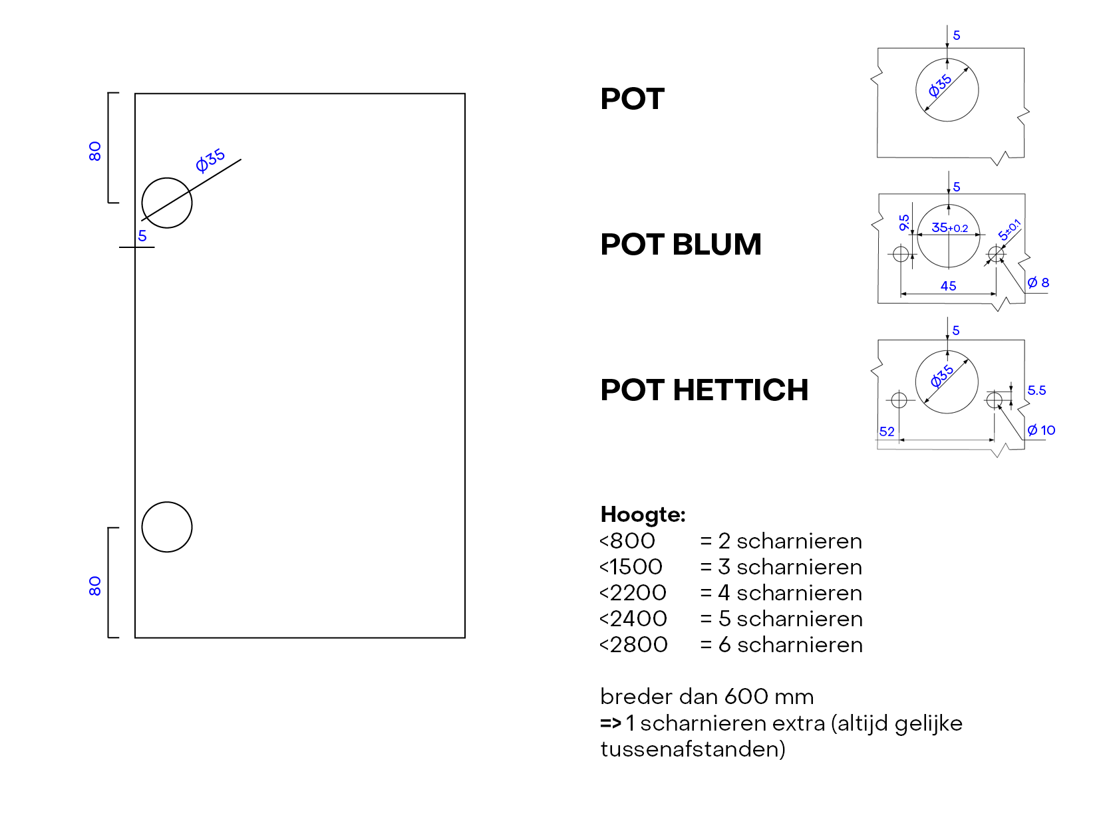

 | LET OP!!!

 | Bij het boren/frezen steeds aangeven of dit in de LENGTE of BREEDTE afmeting gewenst is.

GROEF
MENU

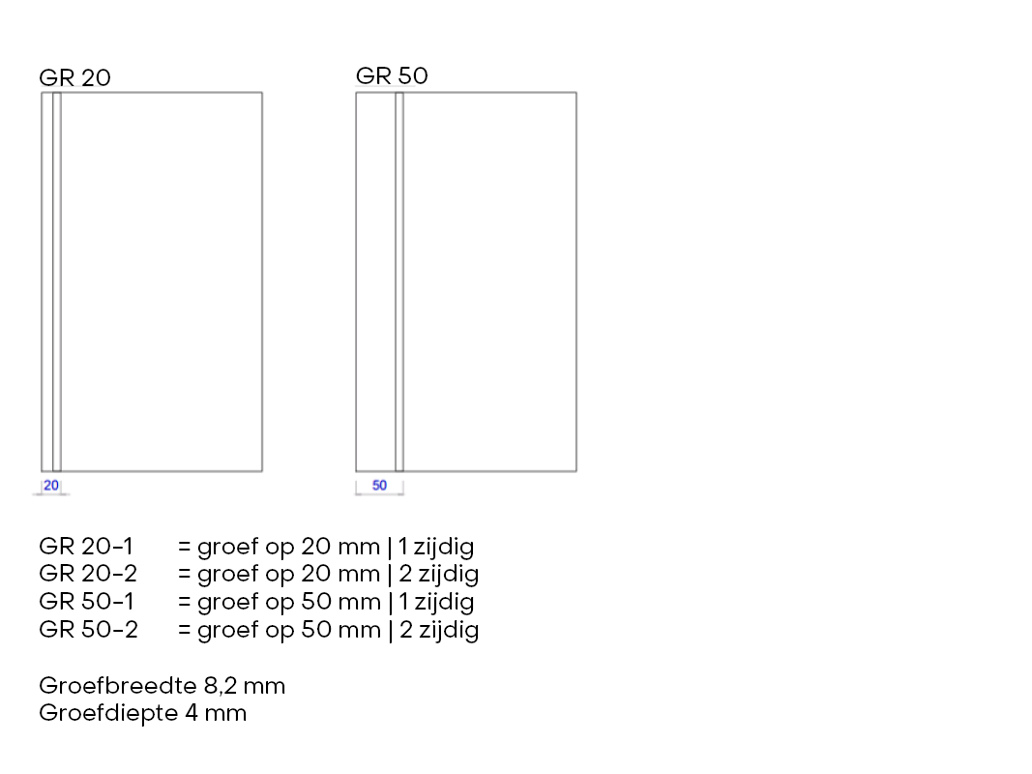

 | LET OP!!!

 | Bij het boren/frezen steeds aangeven of dit in de LENGTE of BREEDTE afmeting gewenst is.

RIJBORING
MENU

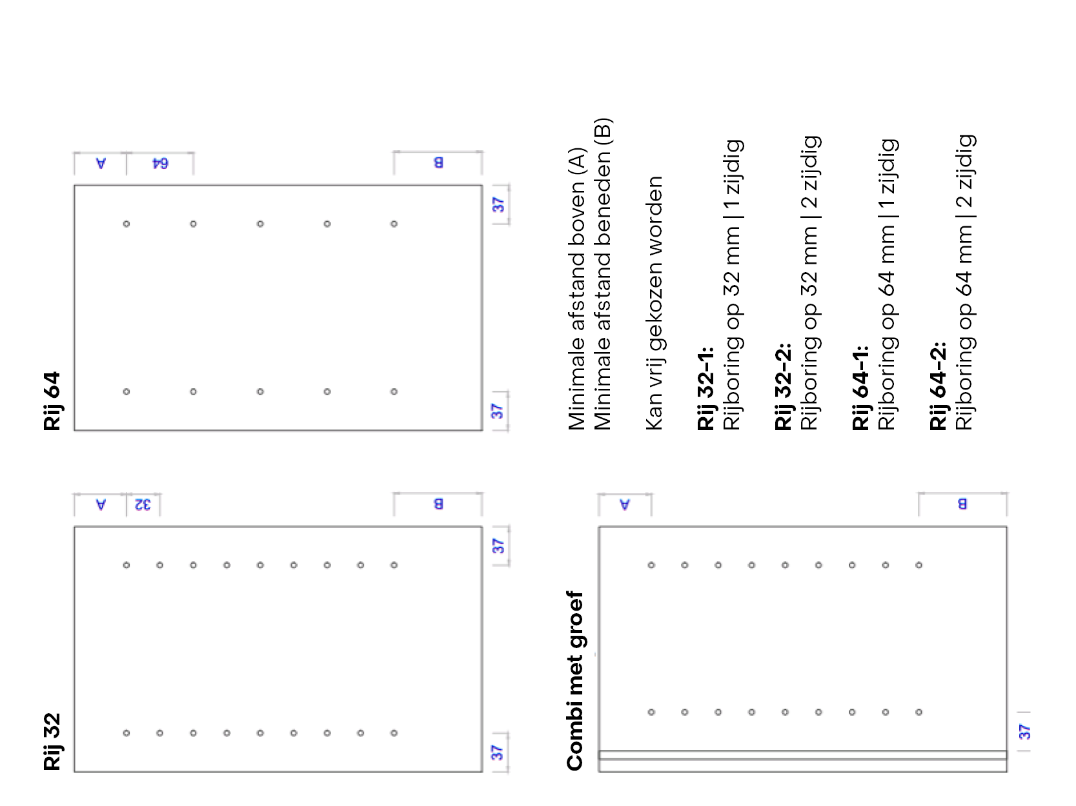

 | LET OP!!!

 | Bij het boren/frezen steeds aangeven of dit in de LENGTE of BREEDTE afmeting gewenst is.
 | Als je wil dat de rijboringen volgen over twee zijden zorg dat deze dezelfde lengte hebben

